1回目
単体テストエビデンス

アプリ名 | PG0171
単体テスト名 | 申請者のカードが権限不足
テストNo | No11

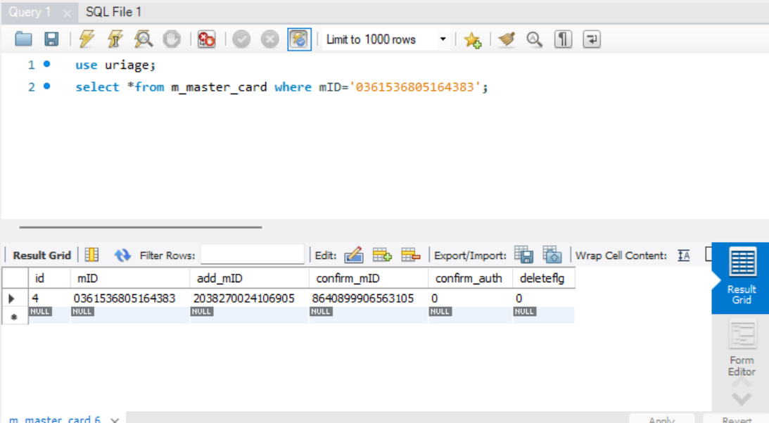

削除するカードが存在してることを確認

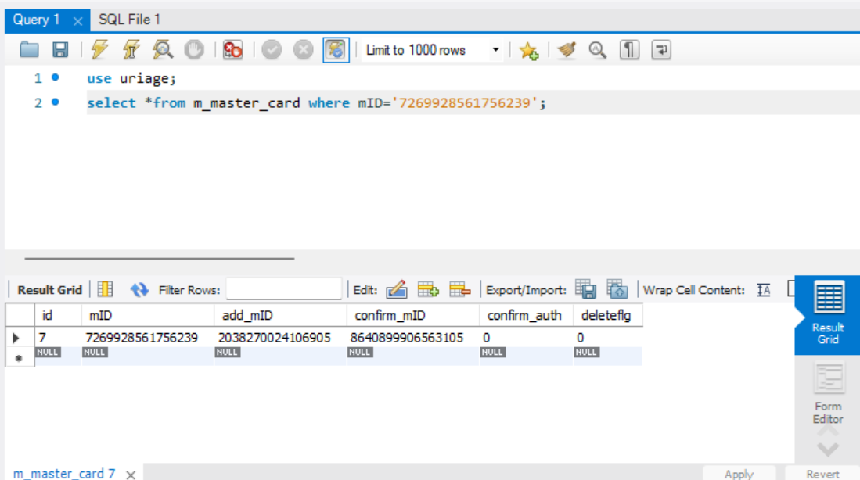

申込者のカードが存在することを確認

権限がないことを確認

パラメータ一覧のNo11の引数を与える。

NG、想定されたメッセージではない

2回目
単体テストエビデンス

アプリ名 | PG0171
単体テスト名 | 申請者のカードが権限不足
テストNo | No11

削除するカードが存在してることを確認

申込者のカードが存在することを確認

権限がないことを確認

パラメータ一覧のNo11の引数を与える。

想定通りのメッセージが出たOK

